OPIS
GRUPA | ZMIENNA | OPIS
1 | x1 | pkb na osobę w 2023 w zl | 1 | GOSPODARKA I FINANSE
1 | x2 | podmioty wpisane do rejestru REGON na 10 tys. Ludności – 2024 | 2 | INWESTYCJE
1 | x3 | dochody budżetów województw na 1 mieszkanca w roku 2024. | 3 | OCHRONA ZDROWIA
1 | x5 | jednostki nowo zarejestrowane w rejestrze REGON w roku 2024 na 10 tys. Ludności | 4 | KULTURA | STYMULANTY | wszystkie z wyjątkiem 6 i 9
2 | x4 | nakłady inwestycyjne w przedsiębiorstwach na 1 mieszkańca w 2024 | 5 | TURYSTYKA | DESTYMULANTY | 6 | 9
2 | x21 | wydatki inwestycyjne budzetów gmin I miast na prawach powiatu na 1 mieszkanca w 2024 | 6 | POMOC SPOŁECZNA
3 | x11 | Położne na 10,000 kobiet 31 grudnia 2023 | 7 | DEMOGRAFIA
3 | x12 | Pielęgniarki pracujące bezpośrednio z pacjentem według województw na 10 tys mieszkańców – 31 grudnia 2023 | 8 | WYDATKI PUBLICZNE
3 | x13 | Lekarze dentyści pracujący bezpośrednio z pacjentem według województw – na 10 tys Mieszkańców – stan 31 grudnia 2023 | 9 | RYNEK PRACY
3 | x14 | Lekarze pracujący bezpośrednio z pacjentem według województw w przeliczeniu na 10 tys. Mieszkańców – stan w dniu 31 grudnia 2023
4 | x15 | zajęcia prowadzone przez teatry i instytucje muzyczne, muzea oraz centra, domy, ośrodki kultury, kluby i świetlice na 1000 ludności
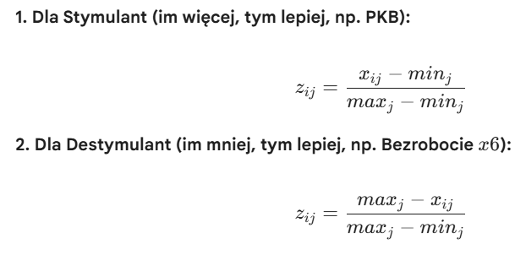
4 | x16 | średnia liczba godzin otwarcia biblioteki publicznej po godz. 16.00 w 2024
4 | x17 | pozycje księgozbioru bibliotek publicznych na 1 000 ludności
4 | x18 | biblioteki publiczne na 10 000 ludności w 2024
5 | x19 | udzielone noclegi ogółem styczeń-grudzień na 10000 ludności w 2024
5 | x20 | miejsca noclegowe na 1000 ludnosci w 2024
6 | x8 | WSPÓŁCZYNNIK AKTYWNOŚCI ZAWODOWEJ OSÓB W WIEKU 15-89 LAT w 4 kwartale 2024
6 | x9 | BENEFICJENCI ŚRODOWISKOWEJ POMOCY SPOŁECZNEJ w %
7 | x10 | Liczba mieszkań na 1000 mieszkańców w 2024 r
8 | x22 | wydatki budzetów gmin I miast na prawach powiatu na Ochrona powietrza atmosferycznego i klimatu na 1 mieszkanca w 2024
8 | x23 | Wydatki budzetów gmin I miast na prawach powiatu na oświatena 1 mieszkanca w 2024
8 | x24 | Wydatki budzetów gmin I miast na prawach powiatu na kulturę I ochronę dziedzictwa narodowego na 1 mieszkanca w 2024
8 | x25 | WYDATKI BUDŻETÓW GMIN I MIAST NA PRAWACH POWIATU na 1 mieszkanca w 2024
9 | x6 | Stopa % bezrobocia w grudniu 2024
9 | x7 | Przeciętne miesięczne wynagrodzenia brutto w 2024

 |  |  |  | WSZYSTKO RAZY * 100

